Exercício 2
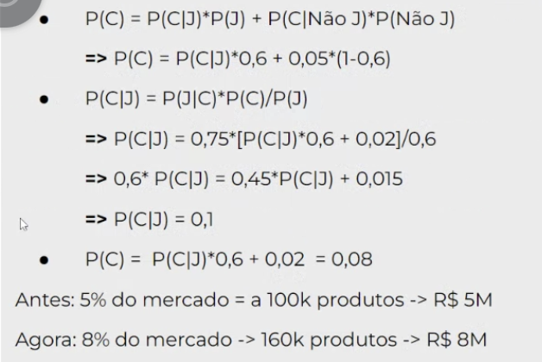
Prática
Fizemos uma campanha de marketing de um jornal para um determinado produto que custa R$ 50 e costuma vender 100 mil unidades por mês. Antes da campanha, o produto tinha 5% do mercado - ou seja, a probabilidade de uma pessoa comprar o produto era 0,05 (corresponde aos 100 mil vendidos por mês).Baseado em pesquisas anteriores, sabemos que a probabilidade de uma pessoa ver o jornal é de 0,6. Durante a campanha no jornal, perguntamos aos compradores do produto se eles viram a campanha no jornal, e 75% desses responderam que sim. Assuma que para aqueles que não viram a campanha, a probabilidade de comprar um produto ainda é 0,05.
 | (A+B)-AB/B
Dados: |  | P
Custo do produto: | R$ 50.00
Costuma vender: | 100000 | /Mês
Fatia do mercado | 5% | C|NãoJ | 0.05
Probabilidade das pessoas verem jornal | 60% | J | 0.60
Compradores do produto que viram a campanha | 75% | J|C | 0.75
 | 40% | NãoJ | 0.40
 | 8% | C | 0.08
 | 10% | C|J | 0.10

Perguntas: | Resposta
4) Qual fórmula você usaria se a pergunta fosse: Qual é a probabilidade de alguém que viu o anúncio no jornal comprar o | 8%

